SG-Free บานตรง-แบบอิสระ
 | โครงการสอบเทียบอาคารชลประทาน
 | สำนักบริหารจัดการน้ำและอุทกวิทยา กรมชลประทาน

1 | ข้อมูลทางกายภาพ
 | 1.1 ข้อมูลระบบส่งน้ำที่ตั้งของอาคาร
 | - ข้อมูลทั่วไปของอาคาร |  |  |  | อาคาร | ทรบ.ปากคลอง 2L -RMC ฝายโป่งนก
 | - โครงการ |  | ฝายโป่งนก
 | - ตำแหน่งที่ตั้ง กม. |  | 0+000 |  | คลองสายใหญ่ |  | ฝั่งซ้าย
 | อำเภอ |  | เวียงป่าเป้า |  | จังหวัด | เชียงราย
 | - พิกัด |  | N 2136836 |  | E 555644
 | - ลักษณะคลอง |  | ÿ คลองดิน |  | R คลองดาดคอนกรีต

 | 1.2 ข้อมูลอาคาร
 | - ชื่ออาคาร
 | - ประเภทบาน R ประตูระบายน้ำบานตรง (Sluice gate) |  |  |  |  | 1 | บาน
 |  |  | ขนาดบาน | (ขนาดเส้นผ่านศูนย์กลางท่อ) |  | 0.60 | เมตร
 |  |  |  | สูง |  |  | เมตร
 | - ระดับพื้น Inlet |  |  |  |  |  | เมตร (รทก.)
 | - ระดับพื้น Outlet |  |  |  |  |  | เมตร (รทก.)
 | - ระดับพื้นธรณีอาคาร |  |  |  |  |  | เมตร (รทก.)
 | - ปริมาณน้ำไหลผ่านสูงสุด |  |  |  |  | 0.738 | ลูกบาศก์เมตร/วินาที
 | - รัศมีความโค้งของบาน (สำหรับบานโค้ง) |  |  |  |  | - | เมตร

 | 1.3 รูปภาพอาคารชลประทาน
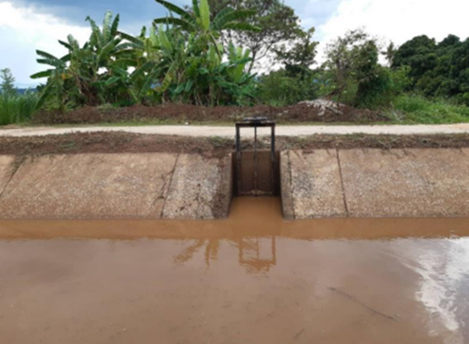

2 | ข้อมูลการสอบเทียบอาคารชลประทาน
 | R ประตูระบายน้ำบานตรง (Sluice gate)
 | R การไหลแบบอิสระ (Free flow)
 | สูตรการคำนวนสอบเทียบอาคาร

 | เมื่อ | Q = ปริมาณน้ำผ่านอาคาร (ลบ.ม./วินาที)
 |  | C = สัมประสิทธิ์ปริมาณน้ำเมื่อการไหลเป็นแบบอิสระ
 |  | L = ความกว้างของช่องประตูระบาย (เมตร)
 |  | Go = การเปิดบาน (เมตร)
 |  | H = ระดับน้ำด้านหน้าประตู - ระดับน้ำด้านท้ายประตู (เมตร)
 |  | g = ความเร่งเนื่องจากแรงโน้มถ่วง (เมตร/วินาที)

ที่ | ระดับน้ำ | ระดับ | H |  | ระยะเปิดบาน | Q | H/Go | Cd
 | ด้านเหนือน้ำ | ธรณี |  |  | (Go)
 | ม.(รทก./รสม.) | ม.(รทก./รสม.) |  |  | ม. | ลบ.ม./วินาที
1 | 0.70 | 0.00 | 0.70 | 3.7059 | 0.10 | 0.035 | 7.000 | 0.157
2 | 0.83 | 0.00 | 0.83 | 4.0354 | 0.20 | 0.159 | 4.150 | 0.328
3 | 0.91 | 0.00 | 0.91 | 4.2254 | 0.30 | 0.279 | 3.033 | 0.367
4 | 0.98 | 0.00 | 0.98 | 4.3849 | 0.38 | 0.408 | 2.579 | 0.408
5
6
7
8
9
10
11
12
13
14
15

สอบเทียบอาคาร ทรบ.ปากคลอง 2L -RMC ฝายโป่งนก โครงการ ฝายโป่งนก
7.000 | 0.157
4.150 | 0.328
3.033 | 0.367
2.579 | 0.408

3 | ข้อมูลการเปิดบานในระดับต่างๆ

ที่ | ระดับน้ำ | ระดับธรณี | H | ระยะเปิดบาน | H/Go | Cd | ปริมาณน้ำไหลผ่าน
 | ด้านเหนือน้ำ |  |  | (Go)
 | ม.(รทก./รสม.) | ม.(รทก./รสม.) |  | ม. |  |  | ลบ.ม./วินาที
1 | 0.70 | 0.00 | 0.70 | 0.10 | 7.000 | 0.160 | 0.0356
2 | 0.83 | 0.00 | 0.83 | 0.20 | 4.150 | 0.318 | 0.1538
3 | 0.91 | 0.00 | 0.91 | 0.30 | 3.033 | 0.379 | 0.2884
4 | 0.98 | 0.00 | 0.98 | 0.38 | 2.579 | 0.404 | 0.4041
5
6
7

หมายเหตุ สามารถนำไปใช้คำนวณในการยกบานระบายที่ระดับต่างๆ โดยป้อนข้อมูลระดับด้านเหนือน้ำและระดับที่ต้องการยกบาน
 | จะสามารถทราบปริมาณน้ำไหลผ่านอาคารได้ (กรอกข้อมูลในช่องว่างเท่านั้น ยกเว้นช่องสีทึบ)

